Plan de Pruebas
Plan de Pruebas Generalistas

Informacion General
Cliente | LATAM
Tipo de Proyecto | Reservay compra de vuelos
Triada | Responsable del Cliente | Jhon Sebastian Rodriguez
 | Lider de Pruebas (TPL) | Luis Petro Herrera
 | Responsable de Desarrollo | Juan Jose Jimenez Hernandez
Linea de Negocio (UEN) | Enterprise
Nombre de la Aplicación o proyecto | LATAM

Contexto del Proyecto
LATAM Airlines es una aerolínea multinacional chilena formada por la fusión de las aerolíneas sudamericanas LAN, TAM4 y sus filiales.5 Con sede en Santiago (Chile), la aerolínea opera vuelos para pasajeros a países en América, el Caribe, Europa, África, Asia, Medio Oriente y Oceanía, llegando a un total de 136 destinos en 24 países. En carga, la aerolínea sirve a más de 144 destinos en 26 países y está conformada por aproximadamente 45 000 empleados y que consiste con 310 aviones. Dicha compañía requiere de los servicios de Choucair Testing S.A.S, específicamente de su producto de pruebas Generales y básicas no funcionales, ha implementado cambios recientemente en la plataforma WEB funcionalidad consulta y compra de vuelos, las modificaciones realizadas “no afectan” su funcionalidad ya que fueron netamente de usabilidad y experiencia de usuario, el cliente quiere que se validen los siguientes flujos con mayor prioridad de acuerdo al impacto que tienen: 1. Consultar vuelos 2. Comprar vuelos 3. Consultar y comprar vuelos usando Millas LATAM Pass

Analisis de Riesgos
1. Identificar |  |  | 2. Evaluar |  |  | 3. Plan accion
Riesgos de Proyecto
Riesgo |  | Causa | Impacto | Probabilidad | Nivel de Riesgo | Plan de Accion o Mitigación
No contar con documentación completa del proyecto |  | desconocimiento de la funcionalidad a probar | 3 | 2 | 6 | pedir toda la documentación del proyecto la cuál será correcta con la información que se va a probar.
Inestabilidad de las Redes |  | Problemas con el Provedor | 3 | 3 | 9 | Tener a disponibilidad un canal alterno de las redes.
Demoras en la solución de issues |  | el cliente cuenta con poco equipo de desarrollo para cubrir la demanda del proyecto. | 3 | 2 | 6 | priorizar defectos en el bugtracker que generen impedimentos para avanzar en las pruebas
Cambio de Alcance |  | Mala comunicación con el cliente | 3 | 2 | 6 | Mejora de la comunicación mediante metodos de habla y escucha.
Finalización de soporte del proveedor |  | Finalización de contrato. | 3 | 1 | 3 | Seguimiento a las fechas de garantia y extención del contrato
Mala estimacion de los tiempos |  | Problemas de planificación y cronograma | 3 | 3 | 9 | Realizar proceso de estimación del tiempo

 |  |  |  |  |  | Riesgos de Producto
Riesgo |  | Causa | Impacto | Probabilidad | Nivel de Riesgo | Plan de Accion o Mitigación
No poder realizar funciones correctas en la pagina web |  | Falta de verificacion y entrega rapida del producto | 3 | 2 | 6 | Verificación continua.
Demoras en tiempo de ejecucón y respuesta. |  | Falta de desempeño de la pagina web | 2 | 2 | 4 | Pruebas de performance
Falla en soporte por ingreso de numero de usuarios simultaneos |  | Ingresos de usuarios simultaneos | 3 | 2 | 6 | Pruebas de carga y estrés
No poder reconocer la adecuacion funcional de la interfaz del producto |  | Diseños de interfaz no amigable y falta de guia en el aplicativo | 2 | 2 | 4 | Verificar Diseño de la pagina web
Entorpecimiento en el desarrollo de plan de pruebas por falta de disponibilidad de usuarios concurrentes |  | 1 equipos de pruebas y multiples usuarios concurrentes | 3 | 3 | 9 | Gestionar y coordinar tiempos de pruebas de cada equipo

Fechas
Recursos
Alcance
Restricciones
 | Descripcion |  | Fijo | Ajustable | Elegible
Fechas: | Fecha de accion 15 dias Fecha Entrega: 20/05/2022 |  |  | x

Alcance: | Cumplimiento de las historias de usuarios (HU001 RESERVA DE VUELOS) |  | x

Recursos | tres analistas de pruebas |  | x

Estrategia de Pruebas Enfocandose mas a estrategia de diseño y estrategia de ejecucion de pruebas
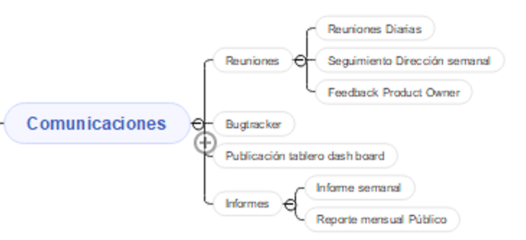 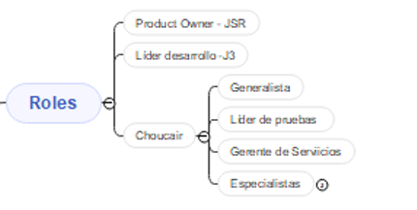 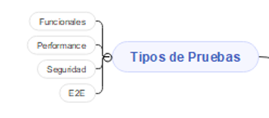 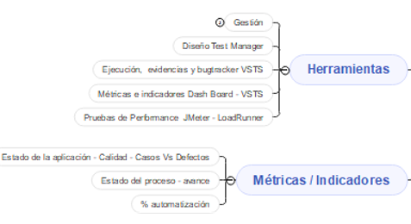

Alcance de Pruebas
Aspectos a realizar en el alcance:
Release1 - Consultar Vuelos
Release1 - Comprar vuelos
Release 1 -Consultar y comprar vuelos utilizando Millas LATAM Pass

Fuera de alcance de pruebas:

Fuera de alcance de Pruebas:
 | Exploradores y navegadores | diferentes a Mozilla v47 y Chrome 41
 | Dispositivos moviles: no se realizaran pruebas

Criterios
Criterios de Entrada / Supuestos:

1. La pagina web este desarrollada y se encuentra estable. Es decir, esta es testeable.
2.Los requisitos están aprobados y conostituyen el alcance del proyecto.
3. Los ambientes de pruebas se entregan estables.

HU y Casos De Prueba
EPICA | Como usuario de la Aerolinea LATAM, Quiero consultar, cancelar o hacer reservas desde una aplicación Web Para poder gestionar mis viajes.

HISTORIA DE USUARIO: HU1 | Como usuario de la aerolinea LATAM, Quiero diligenciar la información solicitada, Para buscar los vuelos disponibles de un destino a otro en determinadas fechas.
Criterios de Aceptición: | • Se debe solicitar que los campos obligatorios sean diligenciados (ingresar origen, ingresar destino, fechas, cantidad de pasajeros). • Se debe permitir seleccionar un aeropuerto de salida y uno de llegada. • Se debe permitir reservar vuelos tanto de ida como de ida y vuelta. • Se debe permitir agregar un máximo de 9 pasajeros entre niños y adultos. •No Se debe permitir agregar menos de 1 pasajero por reserva. • Se debe permitir en cada reserva agregar un bebé por cada adulto. • Se debe permitir agregar un máximo de 8 niños con mínimo un adulto en la misma reserva.

ID Caso | CP01
Nombre del Caso de Prueba: | Disponibilidad de vuelos con formulario incompleto
Estado del Caso de Prueba: | Nuevo
Responsable: | Luis Petro Herrera
Objetivo: | Realizar la consulta de los vuelos disponibles.
Precondiciones: | 1. Tener acceso a internet
 | 2. Ingresar al sitio web: www.latamairlines.com (que el ambiente de prueba este levantado).
 | 3. Dar click en Vuelos
Versión | 1.0
Paso a Paso | Entradas | Resultado Esperado | Resultado Obtenido
1. Seleccionar si el vuelo es de Ida o ida y regreso | Ida y vuelta | Mostrar la opción seleccionada | Permitio escoger la opcion seleccionada por el cliente
2. Dar click en el botón Buscar vuelos |  | Que permita la interacción con el Botón | No realizó la busqueda.
Resultado final obtenido: | No mostró la disponibilidad de vuelos
Observaciones: | Debe mostrar un mensaje en pantalla señalando los campos que deben ser diligenciados de manera obligatoria para realizar la busqueda de los vuelos disponibles.
Evidencia: | 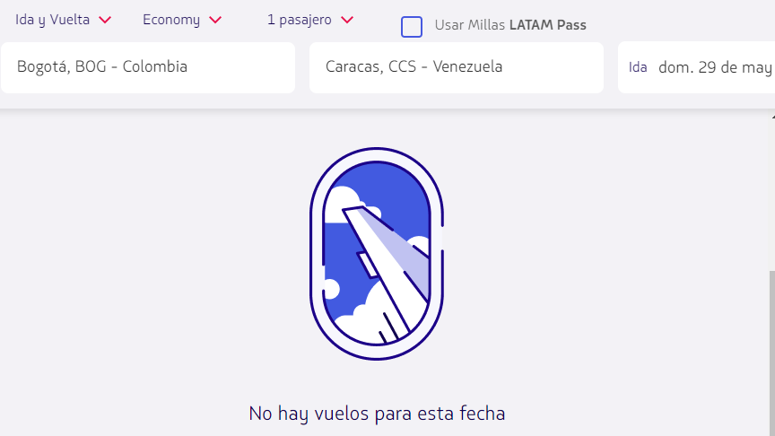

ID Caso | CP02
Nombre del Caso de Prueba: | Disponibilidad de vuelos para un numero menor de 9 pasajeros
Estado del Caso de Prueba: | Nuevo
Responsable: | Luis Petro Herrera
Objetivo: | Realizar la consulta de los vuelos disponibles.
Precondiciones: | 1. Tener acceso a internet
 | 2. Ingresar al sitio web: www.latamairlines.com (que el ambiente de prueba este levantado).
 | 3. Dar click en Vuelos
Versión | 1.0
Paso a Paso | Entradas | Resultado Esperado | Resultado Obtenido
1. Seleccionar si el vuelo es de Ida o ida y regreso | Ida y Vuelta | Mostrar la opción seleccionada | Permitio escoger la opcion seleccionada por el cliente
2. Seleccionar lugar de salida | Bogota (BOG) | Que permita seleccionar un aeropuerto de Salida | Permitió seleccionar aeropuerto de Salida
3. Seleccionar lugar de llegada | Chile | Que permita seleccionar un aeropuerto de Salida | Permitió seleccionar aeropuerto de Salida
4. Seleccionar fecha de Salida | 2022-05-20 | Que permita escoger una fecha de salida | Permitio escoger la fecha de salida
5. Seleccionar fecha de Vuelta | 2022-05-29 | Que permita escoger una fecha de vuelta | Permitio escoger la fecha de vuelta
6. Dar clic en la casilla de Pasajeros |  | Que permita mostrar las categorías disponibles | Permitió mostrar las categorías de pasajeros disponibles
7. Ingresar el número de pasajeros | 1 Adultos | Permite seleccionar el numero de pasajeros | Permitió añadir el número de pasajeros deseados.
8. Seleccionar clase | Economy | Permite seleccionar la clase en la cual desea viajar el pasajero | Permitió seleccionar la clase escogida por el pasajero
9. Dar click en el botón Buscar vuelos |  | Que permita la interacción con el Botón | Realizó la busqueda.
Resultado final obtenido: | Mostró la disponibilidad de vuelos según las necesidades del usuario
Observaciones:
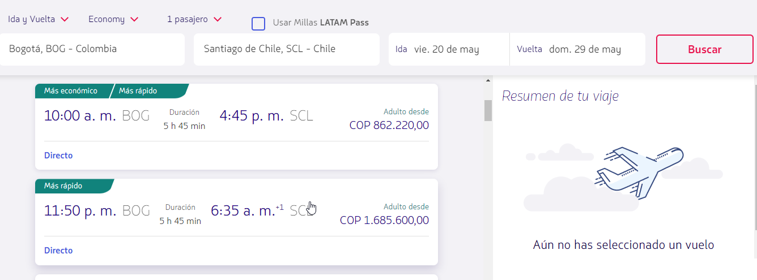
Evidencia:

ID Caso | CP03
Nombre del Caso de Prueba: | Disponibilidad de vuelos para un numero mayor de 9 pasajeros
Estado del Caso de Prueba: | Nuevo
Responsable: | Luis Petro Herrera
Objetivo: | Realizar la consulta de los vuelos disponibles.
Precondiciones: | 1. Tener acceso a internet
 | 2. Ingresar al sitio web: www.latamairlines.com (que el ambiente de prueba este levantado).
 | 3. Dar click en Vuelos
Versión | 1.0
Paso a Paso | Entradas | Resultado Esperado | Resultado Obtenido
1. Seleccionar si el vuelo es de Ida o ida y regreso | Ida | Mostrar la opción seleccionada | Permitio escoger la opcion seleccionada por el cliente
2. Seleccionar lugar de salida | Montería (MTR) | Que permita seleccionar un aeropuerto de Salida | Permitió seleccionar aeropuerto de Salida
3. Seleccionar lugar de llegada | Medellín | Que permita seleccionar un aeropuerto de Salida | Permitió seleccionar aeropuerto de Salida
4. Seleccionar fecha de Salida | Sáb, 05 mayo. | Que permita escoger una fecha de salida | Permitio escoger la fecha de salida
5. Seleeccionar la clase | Economy | Permite seleccionar la clase en la cual desea viajar el pasajero | Permitió seleccionar la clase escogida por el pasajero
5. Dar clic en la casilla de Pasajeros |  | Que permita mostrar las categorías disponibles | Permitió mostrar las categorías de pasajeros disponibles
6. Ingresar el número de pasajeros | 5 Adultos y 5 niños | No permite ingresar más de 9 pasajeros entre adultos y niños | No permitio ingresar más de 9 personas
Resultado final obtenido: | No mostró la disponibilidad de vuelos
Observaciones: | No se finalizó la consulta debido a que el número de pasajeros ingresados por el usuario sobrepasa el máximo de pasajeros disponibles en un reserva
Evidencia: | 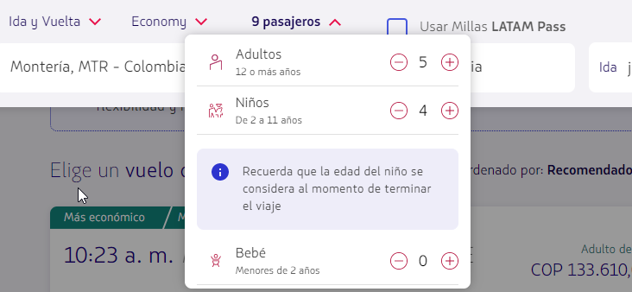

ID Caso | CP04
Nombre del Caso de Prueba: | Ingresar aeropuerto de origen con campos numericos
Estado del Caso de Prueba: | Nuevo
Responsable: | Luis Petro Herrera
Objetivo: | Realizar la consulta de los vuelos disponibles.
Precondiciones: | 1. Tener acceso a internet
 | 2. Ingresar al sitio web: www.latamairlines.com (que el ambiente de prueba este levantado).
 | 3. Dar click en Vuelos
Versión | 1.0
Paso a Paso | Entradas | Resultado Esperado | Resultado Obtenido
1. Seleccionar si el vuelo es de Ida o ida y regreso | Ida y Vuelta | Mostrar la opción seleccionada | Permitio escoger la opcion seleccionada por el cliente
2. Seleccionar lugar de salida | 83879839 | No permita ingresar datos numericos | Permitió ingresar los datos numericos
Resultado final obtenido: | No realizó el ingreso de datos numericos en el campo del aeropuerto de origen ya que no es un valor valido en este campo
Observaciones: | Mostró un mensaje en pantalla donde anexa que no se encuentra el resultado ue coincida con la busqueda
Evidencia: | 

 | ingreso de datos numericos

 | 

 | campos vacios ya que el formato ingresado no es permitido

ID Caso | CP05
Nombre del Caso de Prueba: | Disponibilidad de vuelos con formulario completo
Estado del Caso de Prueba: | Nuevo
Responsable: | Luis Petro Herrera
Objetivo: | Realizar la consulta de los vuelos disponibles.
Precondiciones: | 1. Tener acceso a internet
 | 2. Ingresar al sitio web: www.latamairlines.com (que el ambiente de prueba este levantado).
 | 3. Dar click en Vuelos
Versión | 1.0
Paso a Paso | Entradas | Resultado Esperado | Resultado Obtenido
1. Seleccionar si el vuelo es de Ida o ida y regreso | Ida y Vuelta | Mostrar la opción seleccionada | Permitio escoger la opcion seleccionada por el cliente
2. Seleccionar lugar de salida | Monteria | Que permita seleccionar un aeropuerto de Salida | Permitió seleccionar aeropuerto de Salida
3. Seleccionar lugar de llegada | Bogotá | Que permita seleccionar un aeropuerto de Salida | Permitió seleccionar aeropuerto de Salida
4. Seleccionar fecha de Salida | 2022-05-29 | Que permita escoger una fecha de salida | Permitio escoger la fecha de salida
5. Seleccionar fecha de Vuelta | 2022-06-05 | Que permita escoger una fecha de vuelta | Permitio escoger la fecha de vuelta
6. Dar clic en la casilla de Pasajeros |  | Que permita mostrar las categorías disponibles | Permitió mostrar las categorías de pasajeros disponibles
7. Ingresar el número de pasajeros | 2 Adultos, 1 Niño | Permite seleccionar el numero de pasajeros | Permitió añadir el número de pasajeros deseados.
8. Seleccionar clase | Economy | Permite seleccionar la clase en la cual desea viajar el pasajero | Permitió seleccionar la clase escogida por el pasajero
9. Dar click en el botón Buscar vuelos |  | Que permita la interacción con el Botón | Realizó la busqueda.
Resultado final obtenido: | Mostró la disponibilidad de vuelos según las necesidades del usuario
Observaciones:
Evidencia:
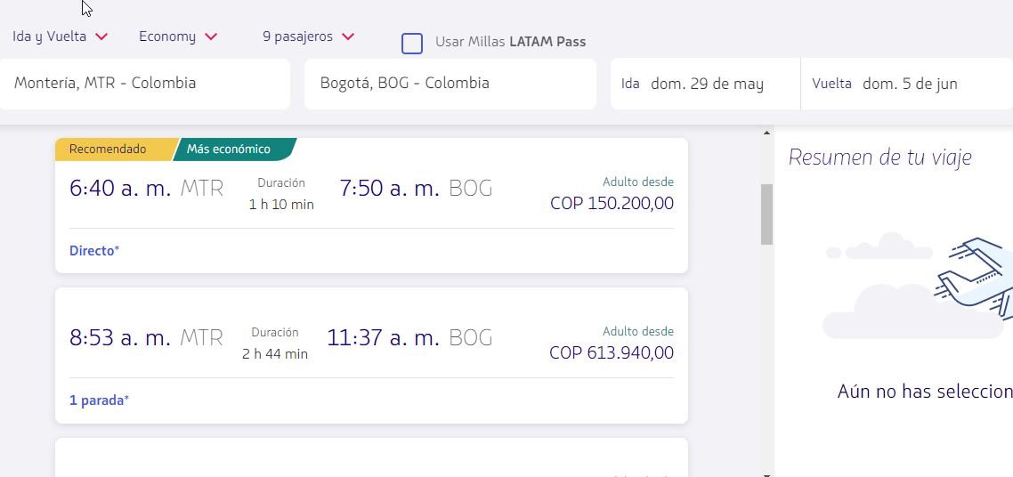

ID Caso | CP06
Nombre del Caso de Prueba: | Ingresar el mismo aeropuerto de ida y llegada
Estado del Caso de Prueba: | Nuevo
Responsable: | Luis Petro Herrera
Objetivo: | Realizar la consulta de los vuelos disponibles.
Precondiciones: | 1. Tener acceso a internet
 | 2. Ingresar al sitio web: www.latamairlines.com (que el ambiente de prueba este levantado).
 | 3. Dar click en Vuelos
Versión | 1.0
Paso a Paso | Entradas | Resultado Esperado | Resultado Obtenido
1. Seleccionar si el vuelo es de Ida o ida y regreso | Ida y Vuelta | Mostrar la opción seleccionada | Permitio escoger la opcion seleccionada por el cliente
2. Seleccionar lugar de salida | Bogotá, BOG | Que permita seleccionar un aeropuerto de Salida | Permitió seleccionar aeropuerto de Salida
3. Seleccionar lugar de llegada | Bogotá, BOG | No muestre opciones | No mostro resultados
Resultado final obtenido: | No realizó el ingreso de datos numericos en el campo del aeropuerto de origen ya que no es un valor valido en este campo
Observaciones: | Mostró un mensaje en pantalla donde anexa que no se encuentra el resultado ue coincida con la busqueda
Evidencia:

